PROYECTOS APROBADOS 2021
 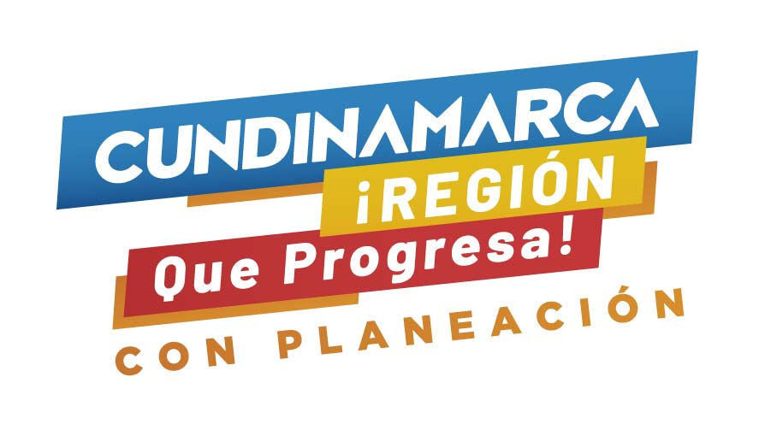 GOBERNACIÓN DE CUNDINAMARCA

ITEM | BIENIO | AÑO APROBACION | DECRETO O ACUERDO DE APROBACIÓN | BPIN | PROYECTO | ASIGNACIONES DIRECTAS | INVERSION REGIONAL 60 % | ASIGNACION INVERSIONREGIONAL 40 % | INCENTIVO A LA PRODUCCIÓN | FDR | FCR | OTROS | VALOR TOTAL
1 | 2021-2022 | 2021 | DECRETO 284 DE 2021 | 2021004250258 | FORTALECIMIENTO A LA ESTRATEGIA DE ALIMENTACION ESCOLAR PARA EL AÑO 2021, EN LOS MUNICIPIOS DEL DEPARTAMENTO DE CUNDINAMARCA |  | 16,289,941,201.00 |  |  |  |  |  | $ 16,289,941,201.00
2 | 2021-2022 | 2021 | DECRETO 411 DE 2021 | INFLEX-0425-0011 | INFLEXIBILIDADES PAGO SERVICIO DE LA DEUDA DEPARATMENTO DE CUNDINAMARCA 2021 | 1,957,420,099.00 | 8,685,355,851.00 |  |  |  |  |  | $ 10,642,775,950.00
3 | 2021-2022 | 2021 | ACUERDO No 3 DE 2021 | 2018000050050 | MEJORAMIENTO DE VIVIENDA EN ÁREA RURAL (34 MUNICIPIOS) |  |  | $ 5,616,585,397.00 |  |  |  |  | $ 5,616,585,397.00 |  | martha
4 | 2021-2022 | 2021 | DECRETO 454 DE 2021 | 2020000050035 | FORTALECIMIENTO DE LAS CADENAS PRODUCTIVAS, A TRAVÉS DE LA ENTREGA DE EQUIPOS,HERRAMIENTAS E INSUMOS PARA LA REACTIVACIÓN DEL SECTOR AGRÍCOLA EN EL DEPARTAMENTO DE CUNDINAMARCA |  | $ 3,641,697,281.95 |  |  | $ 5,352,174,918.05 |  |  | $ 8,993,872,200.00 | 3143949127 | marlen.zapata
5 | 2021-2022 | 2021 | DECRETO 496 DE 2021 | 2021004250690 | FORTALECIMIENTO DEL SISTEMA AUTOMOTOR, PARA LA GESTIÓN DEL RIESGO DE DESASTRES DEL DEPARTAMENTO DE CUNDINAMARCA |  | $ 7,299,514,100.00 |  |  |  |  |  | $ 7,299,514,100.00 | se encuentra en incorporacion de recursos
6 | 2021-2022 | 2021 | DECRETO 546 DE 2021 | 2021004250686 | CONSTRUCCIÓN DEL CENTRO DE FORMACIÓN E INNOVACIÓN MINERO ENERGÉTICO DE CUNDINAMARCA |  |  |  | $ 6,928,967,103.00 |  |  | $ 6,841,926,279.00 | $ 13,770,893,382.00 | se encuentra en incorporacion de recursos
7 | 2021-2022 | 2021 | DECRETO 547 DE 2021 | 2020000050038 | OPTIMIZACIÓN DE LOS SISTEMAS GANADEROS BOVINOS DE CARNE, LECHE Y DOBLE PROPÓSITO A PARTIR DE LA IMPLEMENTACIÓN DE MEJORAMIENTO GENÉTICO, PRODUCTIVO Y ENTREGA DE MAQUINARIA Y EQUIPOS EN MUNICIPIOS DEL DEPARTAMENTO DE CUNDINAMARCA |  | $ 4,469,462,641.60 |  |  |  | $ 4,262,987,277.40 |  | $ 8,732,449,919.00
TOTAL GENERAL |  |  |  |  |  | 1,957,420,099 | 40,385,971,076 | 5,616,585,397 | 6,928,967,103 | 5,352,174,918 | 4,262,987,277.40 | 6,841,926,279.00 | 71,346,032,149

 |  |  |  |  |  |  |  |  | 50,001,133,271.00
Fuente: Dirección de Gestión de la Inversión - Secretaría de Planeación
Fecha de corte: 31/03/2022

